Answer 3
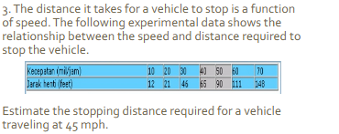
3

 | Kecepatan | 30 | 40 | 50
 | Jarak Henti | 46 | 65 | 90

 | konstanta | kecepatan | kuadrat | jarak henti
 | 1 | 30 | 900 | 46
 | 1 | 40 | 1600 | 65
 | 1 | 50 | 2500 | 90

 | koefisien | Jarak Henti 45
 | 25 | 76.75
 | -0.2
 | 0.03

